5.1 Форма для использования
РАБОЧИЙ ТЕХНИЧЕСКИЙ ОТЧЕТ |  |  |  |  | НОМЕР: 202006GN0024
 |  |  |  |  | ДАТА: 06.06.2020
Наименование предприятия |  |  |  | OOO DRIVER'S VILLAGE
Ф.И.О. составившего отчет |  |  |  | Султанов Дониёр
Номер телефона с кодом города |  |  |  | (+99897)783-78-36
Модель |  |  | Идентификационный номер автомобиля |  | Пробег | Дата продажи
Lacetti |  |  | XWB5V31BVKA588193 |  | 5786 | 2019-11-27
Обстоятельства при которых обнаружена проблема |  |  |  | Описание проблемы
 |  |  |  | Владелец а/м жалуется: Олди капот, орка багажник, том, олди чап эшик, чап бикин кисмида буёк кучмокда. Автомобильни алмаштириб беришингизни талаб киламан. При анализе выявлено: Олди капот, орка багажник, том, олди чап эшик, чап бикин кисмида буёк кучмокда! Ташки таъсир йук.
А. |  | Автомобиль стоял, двигатель не работал
В. | Автомобиль находился в движении: |  |  | Информация относительно проблемы (Приложить фотграфии неисправности)
 |  | При торможении
 |  | При переходе от ускорения к накату
 |  | При переключение на задний ход |  | 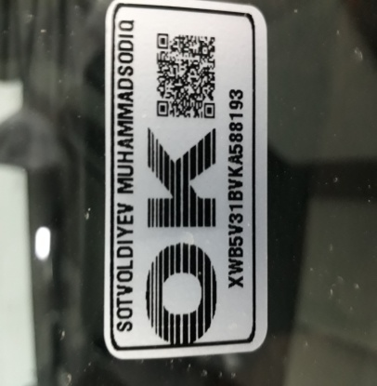 Фото VIN а/м | 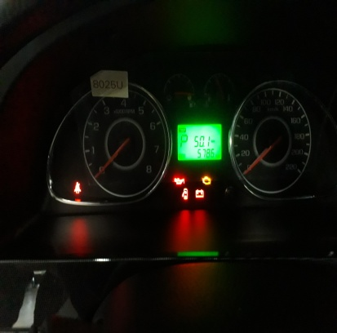 Фото пробег а/м
 |  | При повороте
 |  | При ускорении
 |  | При замедлении
 |  | При ______ оборотах в минут
 |  | При любой скорости
 |  | На неровной дороге
 |  | На _____ передаче
С. | При использовании:
 |  | Тормозов |  | 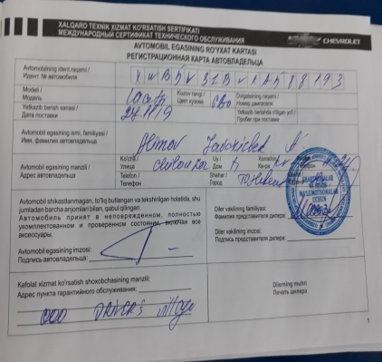 Общий вид дефектной части | 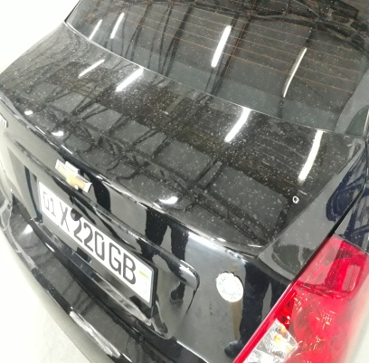
 |  | При повороте руля
 |  | При выключении сцепления
 |  | Обогревателя / кондиционера
 |  | При работе стеклоочистит / омывателя
 |  | При включении радио / CD проигрыват
 |  | Обогревателя заднего стекла
 |  | Прочее
D. | При работе двигателя:
 |  | При запуске |  | 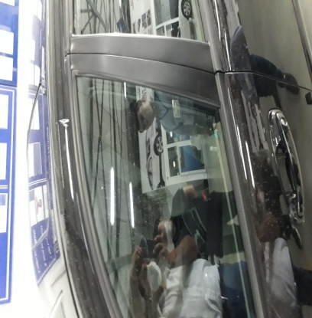 | 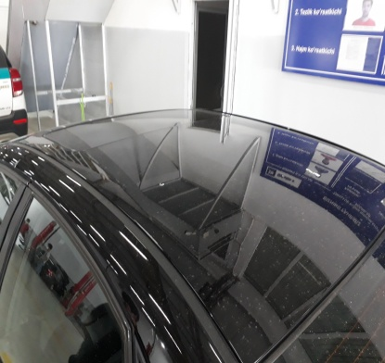
 |  | При прогреве
 |  | На холотом ходу
 |  | При горячем двигателе
E. | Возникает:
 |  | При ускорении
 |  | При высоких оборотах двигателя
 |  | При большой скорости
 |  | При большой загрузке багажника
 | Когда случается по времени: |  |  | Информация о проблемной детали
 |  | Всегда |  | Номер детали по каталогу:
 |  | Иногда |  | Наименование детали: | Капот багажник олди чап эшик том
 |  | После _____ км движения |  | Название поставщика:
 |  | После _____ минут езды |  | LOT № детали:
Действия инженера по гарантии дилерского предприятия |  |  |  | Требуется содействие работников завода UZAUTOMOTORS! Мижоз автомобилни алмаштириб беришни талаб килмокда. Олди капот, орка багажник, олди чап эшикни завод шароитида таёрланган янги эхтиёт кисмга алмаштириб, том ва бикин кисмини таъмирлаб бериш таклиф килинди.

Ответственный Отдел по принятию мер и исследованию проблемы

 |  |  |  | (заполняется со стороны Отдела Гарантии качества АО "GM Uzbekistan")

